Hoja 1
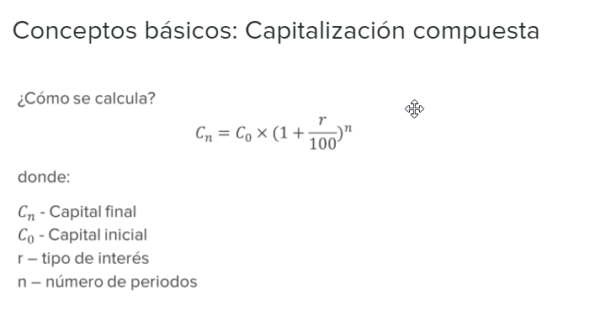

 | Calcular cuanto valdría 200 unidades monetarias dos meses después de que se entreguen.
 | El tipo de interes nominal anual será del 3%:

n = | Número de periodos (n) | 2 | meses
r = | Tipo de interes | 3% | anual | 0.25% | tipo mensualizado

C0 = | Capital inicial | 200

Cn = | 201.00125

 | Cuanto valdrían al final de 6 meses:

 | Capitalización compuesta

C6 = | 203.02

 | Capitalización simple

C6 = | 203

